Semáforo
Registros COVID-19, del 07 al 20 de enero del 2022 *

Datos actualizados al 21 de Enero del 2022 a las 12:01:00 a.m.

Código departamento | Código municipio | Departamento | Municipio | Proyecciones preliminares, de Población INE | Total de tamizajes | Casos confirmados | Tasa por 100K Habitantes | Tasa Pruebas por 1000 | % de Positividad | Puntaje total | semaforo
TOTAL NACIONAL |  |  |  | 17109746 | 153753 | 30187 | 176.43 | 0.64 | 19.633 |  |  | Total de municipios según color
1 | 1 | GUATEMALA | GUATEMALA | 1204964 | 53570 | 14210 | 1179.29 | 3.18 | 26.53 | 8.5 | >7.5 y <=10
1 | 2 | GUATEMALA | SANTA CATARINA PINULA | 86980 | 2455 | 556 | 639.23 | 2.02 | 22.65 | 7.5 | >5 y <=7.5 | Amarillo | Naranja | Rojo
1 | 3 | GUATEMALA | SAN JOSÉ PINULA | 89001 | 1659 | 325 | 365.16 | 1.33 | 19.59 | 7.5 | >5 y <=7.5 | 142 | 127 | 71
1 | 4 | GUATEMALA | SAN JOSÉ DEL GOLFO | 8409 | 83 | 13 | 154.6 | 0.71 | 15.66 | 8 | >7.5 y <=10
1 | 5 | GUATEMALA | PALENCIA | 74517 | 663 | 126 | 169.09 | 0.64 | 19 | 8 | >7.5 y <=10
1 | 6 | GUATEMALA | CHINAUTLA | 123356 | 1477 | 284 | 230.23 | 0.86 | 19.23 | 7.5 | >5 y <=7.5
1 | 7 | GUATEMALA | SAN PEDRO AYAMPUC | 66926 | 740 | 97 | 144.94 | 0.79 | 13.11 | 7 | >5 y <=7.5
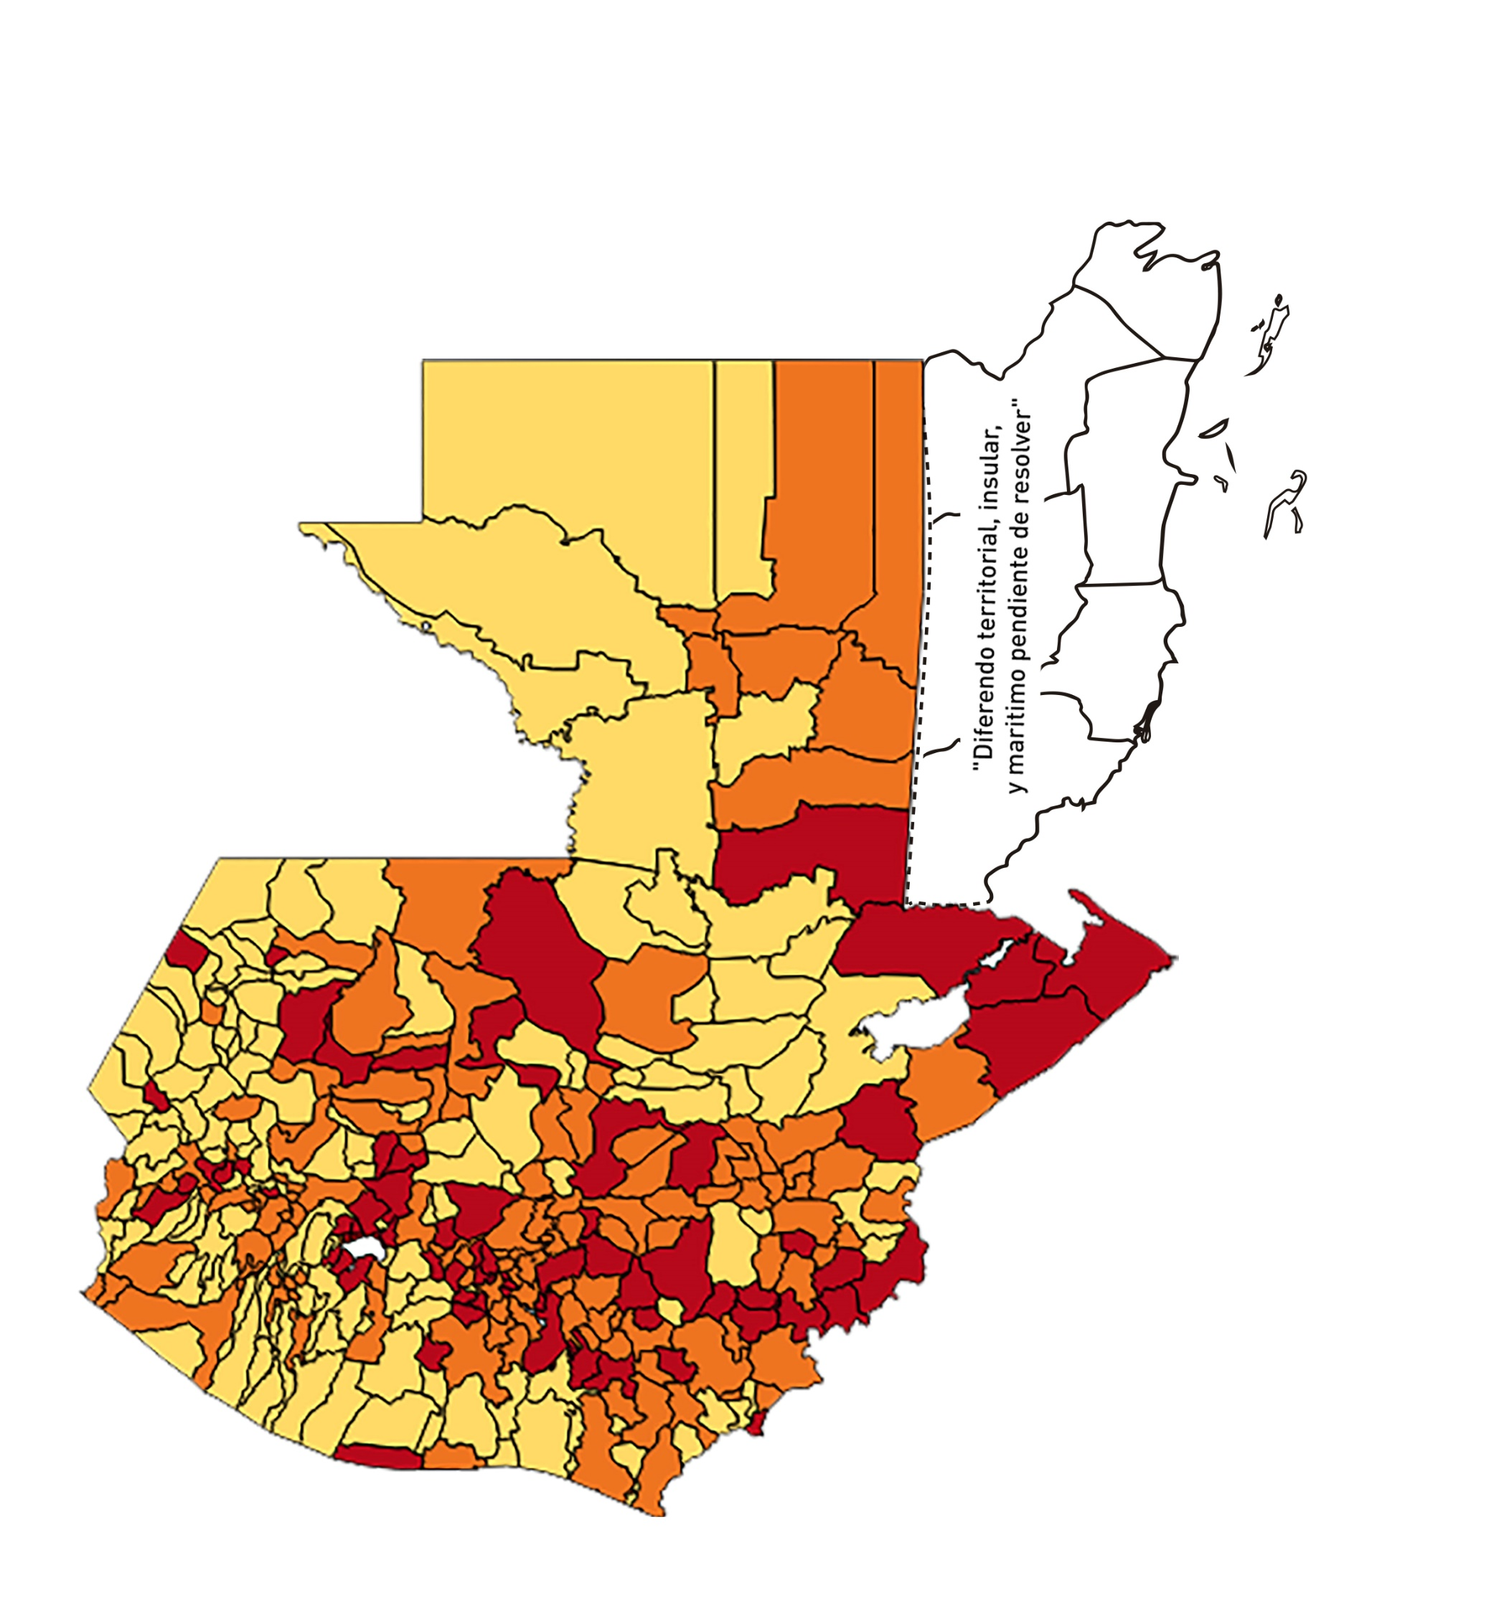
1 | 8 | GUATEMALA | MIXCO | 507220 | 8054 | 1967 | 387.8 | 1.13 | 24.42 | 7.5 | >5 y <=7.5
1 | 9 | GUATEMALA | SAN PEDRO SACATEPÉQUEZ | 55723 | 176 | 22 | 39.48 | 0.23 | 12.5 | 7 | >5 y <=7.5
1 | 10 | GUATEMALA | SAN JUAN SACATEPÉQUEZ | 281520 | 1053 | 130 | 46.18 | 0.27 | 12.35 | 7 | >5 y <=7.5
1 | 11 | GUATEMALA | SAN RAYMUNDO | 38739 | 780 | 123 | 317.51 | 1.44 | 15.77 | 7.5 | >5 y <=7.5
1 | 12 | GUATEMALA | CHUARRANCHO | 16872 | 157 | 8 | 47.42 | 0.66 | 5.1 | 6 | >5 y <=7.5
1 | 13 | GUATEMALA | FRAIJANES | 62906 | 1745 | 373 | 592.95 | 1.98 | 21.38 | 7.5 | >5 y <=7.5
1 | 14 | GUATEMALA | AMATITLÁN | 150322 | 2264 | 326 | 216.87 | 1.08 | 14.4 | 6.5 | >5 y <=7.5
1 | 15 | GUATEMALA | VILLA NUEVA | 475373 | 5974 | 1224 | 257.48 | 0.90 | 20.49 | 7.5 | >5 y <=7.5
1 | 16 | GUATEMALA | VILLA CANALES | 166831 | 1439 | 252 | 151.05 | 0.62 | 17.51 | 8 | >7.5 y <=10
1 | 17 | GUATEMALA | SAN MIGUEL PETAPA | 148250 | 1416 | 302 | 203.71 | 0.68 | 21.33 | 8 | >7.5 y <=10
2 | 1 | EL PROGRESO | GUASTATOYA | 27201 | 708 | 92 | 338.22 | 1.86 | 12.99 | 6.5 | >5 y <=7.5
2 | 2 | EL PROGRESO | MORAZÁN | 12639 | 180 | 45 | 356.04 | 1.02 | 25 | 7.5 | >5 y <=7.5
2 | 3 | EL PROGRESO | SAN AGUSTÍN ACASAGUASTLÁN | 55039 | 1404 | 389 | 706.77 | 1.82 | 27.71 | 8.5 | >7.5 y <=10
2 | 4 | EL PROGRESO | SAN CRISTÓBAL ACASAGUASTLÁN | 7939 | 104 | 19 | 239.32 | 0.94 | 18.27 | 7.5 | >5 y <=7.5
2 | 5 | EL PROGRESO | EL JÍCARO | 13509 | 254 | 22 | 162.85 | 1.34 | 8.66 | 6.5 | >5 y <=7.5
2 | 6 | EL PROGRESO | SANSARE | 13602 | 44 | 4 | 29.41 | 0.23 | 9.09 | 7 | >5 y <=7.5
2 | 7 | EL PROGRESO | SANARATE | 42203 | 422 | 58 | 137.43 | 0.71 | 13.74 | 7 | >5 y <=7.5
2 | 8 | EL PROGRESO | SAN ANTONIO LA PAZ | 22256 | 283 | 53 | 238.14 | 0.91 | 18.73 | 7.5 | >5 y <=7.5
3 | 1 | SACATEPEQUEZ | ANTIGUA GUATEMALA | 59091 | 2895 | 629 | 1064.46 | 3.50 | 21.73 | 7.5 | >5 y <=7.5
3 | 2 | SACATEPEQUEZ | JOCOTENANGO | 23492 | 776 | 216 | 919.46 | 2.36 | 27.84 | 8.5 | >7.5 y <=10
3 | 3 | SACATEPEQUEZ | PASTORES | 19661 | 190 | 38 | 193.28 | 0.69 | 20 | 8 | >7.5 y <=10
3 | 4 | SACATEPEQUEZ | SUMPANGO | 46082 | 400 | 110 | 238.7 | 0.62 | 27.5 | 9 | >7.5 y <=10
3 | 5 | SACATEPEQUEZ | SANTO DOMINGO XENACOJ | 14455 | 89 | 10 | 69.18 | 0.44 | 11.24 | 7.5 | >5 y <=7.5
3 | 6 | SACATEPEQUEZ | SANTIAGO SACATEPÉQUEZ | 36982 | 418 | 86 | 232.55 | 0.81 | 20.57 | 7.5 | >5 y <=7.5
3 | 7 | SACATEPEQUEZ | SAN BARTOLOMÉ MILPAS ALTAS | 8642 | 157 | 46 | 532.28 | 1.30 | 29.3 | 8.5 | >7.5 y <=10
3 | 8 | SACATEPEQUEZ | SAN LUCAS SACATEPÉQUEZ | 28819 | 497 | 124 | 430.27 | 1.23 | 24.95 | 7.5 | >5 y <=7.5
3 | 9 | SACATEPEQUEZ | SANTA LUCÍA MILPAS ALTAS | 17422 | 239 | 67 | 384.57 | 0.98 | 28.03 | 8.5 | >7.5 y <=10
3 | 10 | SACATEPEQUEZ | MAGDALENA MILPAS ALTAS | 12766 | 88 | 25 | 195.83 | 0.49 | 28.41 | 9.5 | >7.5 y <=10
3 | 11 | SACATEPEQUEZ | SANTA MARÍA DE JESÚS | 26769 | 103 | 7 | 26.15 | 0.27 | 6.8 | 7 | >5 y <=7.5
3 | 12 | SACATEPEQUEZ | CIUDAD VIEJA | 41010 | 535 | 143 | 348.7 | 0.93 | 26.73 | 8.5 | >7.5 y <=10
3 | 13 | SACATEPEQUEZ | SAN MIGUEL DUEÑAS | 15562 | 133 | 25 | 160.65 | 0.61 | 18.8 | 8 | >7.5 y <=10
3 | 14 | SACATEPEQUEZ | ALOTENANGO | 28129 | 177 | 36 | 127.98 | 0.45 | 20.34 | 8.5 | >7.5 y <=10
3 | 15 | SACATEPEQUEZ | SAN ANTONIO AGUAS CALIENTES | 12716 | 77 | 11 | 86.51 | 0.43 | 14.29 | 7.5 | >5 y <=7.5
3 | 16 | SACATEPEQUEZ | SANTA CATARINA BARAHONA | 4569 | 26 | 1 | 21.89 | 0.41 | 3.85 | 4.5 | >2.5 y <=5
4 | 1 | CHIMALTENANGO | CHIMALTENANGO | 114720 | 1465 | 262 | 228.38 | 0.91 | 17.88 | 7.5 | >5 y <=7.5
4 | 2 | CHIMALTENANGO | SAN JOSÉ POAQUIL | 33454 | 67 | 1 | 2.99 | 0.14 | 1.49 | 4 | >2.5 y <=5
4 | 3 | CHIMALTENANGO | SAN MARTÍN JILOTEPEQUE | 93517 | 380 | 58 | 62.02 | 0.29 | 15.26 | 9 | >7.5 y <=10
4 | 4 | CHIMALTENANGO | SAN JUAN COMALAPA | 59505 | 125 | 25 | 42.01 | 0.15 | 20 | 8 | >7.5 y <=10
4 | 5 | CHIMALTENANGO | SANTA APOLONIA | 23464 | 27 | 3 | 12.79 | 0.08 | 11.11 | 5 | >2.5 y <=5
4 | 6 | CHIMALTENANGO | TECPÁN GUATEMALA | 110891 | 233 | 26 | 23.45 | 0.15 | 11.16 | 6 | >5 y <=7.5
4 | 7 | CHIMALTENANGO | PATZÚN | 70685 | 123 | 7 | 9.9 | 0.12 | 5.69 | 5 | >2.5 y <=5
4 | 8 | CHIMALTENANGO | POCHUTA | 11116 | 49 | 0 | 0 | 0.31 | 0 | 4 | >2.5 y <=5
4 | 9 | CHIMALTENANGO | PATZICÍA | 40104 | 135 | 21 | 52.36 | 0.24 | 15.56 | 8 | >7.5 y <=10
4 | 10 | CHIMALTENANGO | SANTA CRUZ BALANYÁ | 10815 | 67 | 6 | 55.48 | 0.44 | 8.96 | 7.5 | >5 y <=7.5
4 | 11 | CHIMALTENANGO | ACATENANGO | 28417 | 85 | 3 | 10.56 | 0.21 | 3.53 | 4 | >2.5 y <=5
4 | 12 | CHIMALTENANGO | YEPOCAPA | 42153 | 103 | 2 | 4.74 | 0.17 | 1.94 | 4 | >2.5 y <=5
4 | 13 | CHIMALTENANGO | SAN ANDRÉS ITZAPA | 35087 | 155 | 20 | 57 | 0.32 | 12.9 | 8 | >7.5 y <=10
4 | 14 | CHIMALTENANGO | PARRAMOS | 20163 | 156 | 20 | 99.19 | 0.55 | 12.82 | 7.5 | >5 y <=7.5
4 | 15 | CHIMALTENANGO | ZARAGOZA | 29077 | 164 | 24 | 82.54 | 0.40 | 14.63 | 7.5 | >5 y <=7.5
4 | 16 | CHIMALTENANGO | EL TEJAR | 23198 | 213 | 38 | 163.81 | 0.66 | 17.84 | 8 | >7.5 y <=10
5 | 1 | ESCUINTLA | ESCUINTLA | 168193 | 2442 | 202 | 120.1 | 1.04 | 8.27 | 6.5 | >5 y <=7.5
5 | 2 | ESCUINTLA | SANTA LUCÍA COTZUMALGUAPA | 125854 | 545 | 20 | 15.89 | 0.31 | 3.67 | 5 | >2.5 y <=5
5 | 3 | ESCUINTLA | LA DEMOCRACIA | 25703 | 138 | 2 | 7.78 | 0.38 | 1.45 | 4 | >2.5 y <=5
5 | 4 | ESCUINTLA | SIQUINALÁ | 25993 | 124 | 16 | 61.56 | 0.34 | 12.9 | 8 | >7.5 y <=10
5 | 5 | ESCUINTLA | MASAGUA | 48002 | 246 | 12 | 25 | 0.37 | 4.88 | 5 | >2.5 y <=5
5 | 6 | ESCUINTLA | TIQUISATE | 63422 | 140 | 5 | 7.88 | 0.16 | 3.57 | 4 | >2.5 y <=5
5 | 7 | ESCUINTLA | LA GOMERA | 52114 | 267 | 5 | 9.59 | 0.37 | 1.87 | 4 | >2.5 y <=5
5 | 8 | ESCUINTLA | GUANAGAZAPA | 17361 | 131 | 4 | 23.04 | 0.54 | 3.05 | 4.5 | >2.5 y <=5
5 | 9 | ESCUINTLA | PUERTO DE SAN JOSÉ | 67326 | 347 | 35 | 51.99 | 0.37 | 10.09 | 7 | >5 y <=7.5
5 | 10 | ESCUINTLA | IZTAPA | 20096 | 51 | 0 | 0 | 0.18 | 0 | 4 | >2.5 y <=5
5 | 11 | ESCUINTLA | PALÍN | 71172 | 544 | 67 | 94.14 | 0.55 | 12.32 | 7.5 | >5 y <=7.5
5 | 12 | ESCUINTLA | SAN VICENTE PACAYA | 18172 | 100 | 7 | 38.52 | 0.39 | 7 | 7 | >5 y <=7.5
5 | 13 | ESCUINTLA | NUEVA CONCEPCIÓN | 81233 | 69 | 7 | 8.62 | 0.06 | 10.14 | 5 | >2.5 y <=5
5 | 14 | ESCUINTLA | SIPACATE | 17838 | 35 | 9 | 50.45 | 0.14 | 25.71 | 9 | >7.5 y <=10
6 | 1 | SANTA ROSA | CUILAPA | 46974 | 434 | 68 | 144.76 | 0.66 | 15.67 | 8 | >7.5 y <=10
6 | 2 | SANTA ROSA | BARBERENA | 61079 | 303 | 38 | 62.21 | 0.35 | 12.54 | 8 | >7.5 y <=10
6 | 3 | SANTA ROSA | SANTA ROSA DE LIMA | 21415 | 91 | 8 | 37.36 | 0.30 | 8.79 | 7 | >5 y <=7.5
6 | 4 | SANTA ROSA | CASILLAS | 26059 | 96 | 11 | 42.21 | 0.26 | 11.46 | 7 | >5 y <=7.5
6 | 5 | SANTA ROSA | SAN RAFAEL LAS FLORES | 13850 | 55 | 8 | 57.76 | 0.28 | 14.55 | 8 | >7.5 y <=10
6 | 6 | SANTA ROSA | ORATORIO | 27115 | 206 | 25 | 92.2 | 0.54 | 12.14 | 7.5 | >5 y <=7.5
6 | 7 | SANTA ROSA | SAN JUAN TECUACO | 12825 | 11 | 0 | 0 | 0.06 | 0 | 4 | >2.5 y <=5
6 | 8 | SANTA ROSA | CHIQUIMULILLA | 64871 | 338 | 20 | 30.83 | 0.37 | 5.92 | 7 | >5 y <=7.5
6 | 9 | SANTA ROSA | TAXISCO | 36751 | 109 | 4 | 10.88 | 0.21 | 3.67 | 4 | >2.5 y <=5
6 | 10 | SANTA ROSA | SANTA MARÍA IXHUATÁN | 26721 | 141 | 9 | 33.68 | 0.38 | 6.38 | 7 | >5 y <=7.5
6 | 11 | SANTA ROSA | GUAZACAPÁN | 22197 | 26 | 0 | 0 | 0.08 | 0 | 4 | >2.5 y <=5
6 | 12 | SANTA ROSA | SANTA CRUZ NARANJO | 17875 | 41 | 4 | 22.38 | 0.16 | 9.76 | 6 | >5 y <=7.5
6 | 13 | SANTA ROSA | PUEBLO NUEVO VIÑAS | 29418 | 35 | 2 | 6.8 | 0.08 | 5.71 | 5 | >2.5 y <=5
6 | 14 | SANTA ROSA | NUEVA SANTA ROSA | 39286 | 100 | 13 | 33.09 | 0.18 | 13 | 7 | >5 y <=7.5
7 | 1 | SOLOLA | SOLOLÁ | 99934 | 198 | 37 | 37.02 | 0.14 | 18.69 | 8 | >7.5 y <=10
7 | 2 | SOLOLA | SAN JOSÉ CHACAYÁ | 5220 | 21 | 3 | 57.47 | 0.29 | 14.29 | 8 | >7.5 y <=10
7 | 3 | SOLOLA | SANTA MARÍA VISITACIÓN | 2602 | 4 | 0 | 0 | 0.11 | 0 | 4 | >2.5 y <=5
7 | 4 | SOLOLA | SANTA LUCÍA UTATLÁN | 21790 | 51 | 16 | 73.43 | 0.17 | 31.37 | 10 | >7.5 y <=10
7 | 5 | SOLOLA | NAHUALÁ | 93541 | 85 | 3 | 3.21 | 0.06 | 3.53 | 4 | >2.5 y <=5
7 | 6 | SOLOLA | SANTA CATARINA IXTAHUACÁN | 61274 | 90 | 9 | 14.69 | 0.10 | 10 | 5 | >2.5 y <=5
7 | 7 | SOLOLA | SANTA CLARA LA LAGUNA | 10340 | 8 | 1 | 9.67 | 0.06 | 12.5 | 5 | >2.5 y <=5
7 | 8 | SOLOLA | CONCEPCIÓN | 7214 | 2 | 0 | 0 | 0.02 | 0 | 4 | >2.5 y <=5
7 | 9 | SOLOLA | SAN ANDRÉS SEMETABAJ | 14861 | 43 | 10 | 67.29 | 0.21 | 23.26 | 9 | >7.5 y <=10
7 | 10 | SOLOLA | PANAJACHEL | 16101 | 104 | 36 | 223.59 | 0.46 | 34.62 | 9.5 | >7.5 y <=10
7 | 11 | SOLOLA | SANTA CATARINA PALOPÓ | 4882 | 9 | 2 | 40.97 | 0.13 | 22.22 | 8 | >7.5 y <=10
7 | 12 | SOLOLA | SAN ANTONIO PALOPÓ | 15752 | 8 | 1 | 6.35 | 0.04 | 12.5 | 5 | >2.5 y <=5
7 | 13 | SOLOLA | SAN LUCAS TOLIMÁN | 31805 | 119 | 14 | 44.02 | 0.27 | 11.76 | 7 | >5 y <=7.5
7 | 14 | SOLOLA | SANTA CRUZ LA LAGUNA | 7894 | 8 | 3 | 38 | 0.07 | 37.5 | 9 | >7.5 y <=10
7 | 15 | SOLOLA | SAN PABLO LA LAGUNA | 8004 | 5 | 1 | 12.49 | 0.04 | 20 | 6 | >5 y <=7.5
7 | 16 | SOLOLA | SAN MARCOS LA LAGUNA | 2944 | 4 | 3 | 101.9 | 0.10 | 75 | 10 | >7.5 y <=10
7 | 17 | SOLOLA | SAN JUAN LA LAGUNA | 13400 | 27 | 13 | 97.01 | 0.14 | 48.15 | 10 | >7.5 y <=10
7 | 18 | SOLOLA | SAN PEDRO LA LAGUNA | 11828 | 62 | 27 | 228.27 | 0.37 | 43.55 | 10 | >7.5 y <=10
7 | 19 | SOLOLA | SANTIAGO ATITLÁN | 44854 | 123 | 34 | 75.8 | 0.20 | 27.64 | 10 | >7.5 y <=10
8 | 1 | TOTONICAPAN | TOTONICAPÁN | 118960 | 1194 | 92 | 77.34 | 0.72 | 7.71 | 7 | >5 y <=7.5
8 | 2 | TOTONICAPAN | SAN CRISTÓBAL TOTONICAPÁN | 42937 | 184 | 10 | 23.29 | 0.31 | 5.43 | 6 | >5 y <=7.5
8 | 3 | TOTONICAPAN | SAN FRANCISCO EL ALTO | 65521 | 241 | 9 | 13.74 | 0.26 | 3.73 | 4 | >2.5 y <=5
8 | 4 | TOTONICAPAN | SAN ANDRÉS XECUL | 29849 | 72 | 2 | 6.7 | 0.17 | 2.78 | 4 | >2.5 y <=5
8 | 5 | TOTONICAPAN | MOMOSTENANGO | 139552 | 381 | 43 | 30.81 | 0.20 | 11.29 | 7 | >5 y <=7.5
8 | 6 | TOTONICAPAN | SANTA MARÍA CHIQUIMULA | 58918 | 75 | 1 | 1.7 | 0.09 | 1.33 | 4 | >2.5 y <=5
8 | 7 | TOTONICAPAN | SANTA LUCÍA LA REFORMA | 25668 | 16 | 0 | 0 | 0.04 | 0 | 4 | >2.5 y <=5
8 | 8 | TOTONICAPAN | SAN BARTOLO | 12459 | 29 | 4 | 32.11 | 0.17 | 13.79 | 7 | >5 y <=7.5
...

